Questao_1_Upload
Questão 1
Construa uma aplicação que possibilite que o usuário faça upload e download de arquivos. Demonstre que é possível navegar na estrutura de pastas para fazer o download de arquivos que não deveriam ser acessíveis a partir da aplicação.

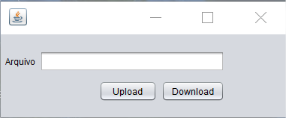
1 - O usuario clica um upload
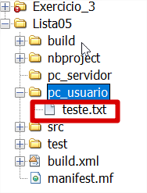

3 - O sistema faz o upload para o servidor

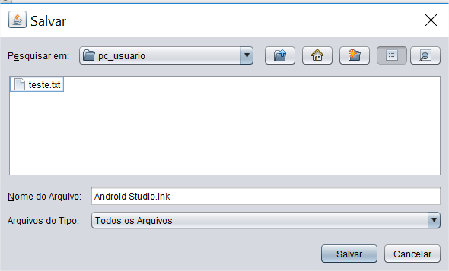
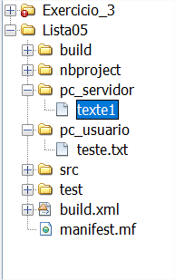

3 - O usuario escolhe um arquivo em seu pc e clica em salvar

Questao_1_Download
Questão 1
Construa uma aplicação que possibilite que o usuário faça upload e download de arquivos. Demonstre que é possível navegar na estrutura de pastas para fazer o download de arquivos que não deveriam ser acessíveis a partir da aplicação.

2 - Download execultado com sucesso
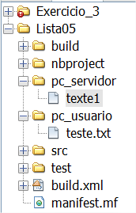
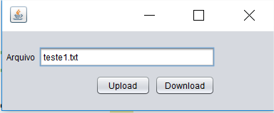
1 - O usuario inicia o Download
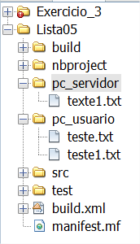

Arquivo disponivel para download no servidor

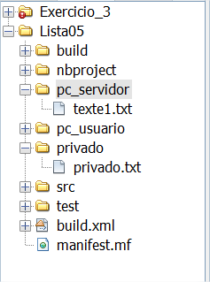
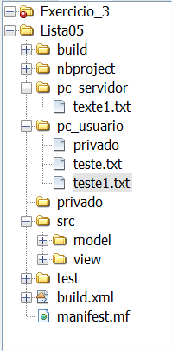

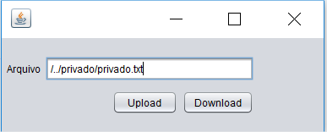

1 - O usuario consegue fazer o Download do conteudo que não deveria ser acessivel

Conteudo privado do sistema

1 - O usuario inputa uma entrada para navegar entre as pastas e acessar conteudo privado

Questao_2_Download
Questão 2
Crie um novo projeto, partindo do projeto anterior. Altere-o para que impeça a execução que o usuário explore a vulnerabilidade Caminho transversal.
Procure optar por utilizar a técnica de atribuir códigos aos arquivos.

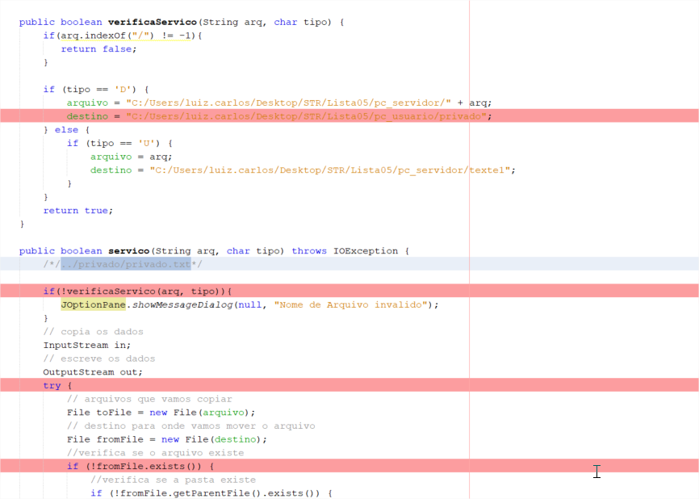
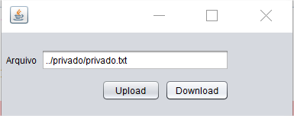

1 - O usuario inputa uma entrada para navegar entre as pastas e acessar conteudo privado
2 - O sistema esta preparado com uma lista negra validando caracteres não aceitos

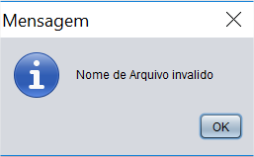

3 - O sistema lança alerta impedindo o usuario de proceguir com o download

